VENDAS
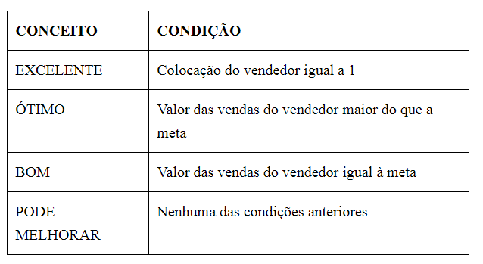
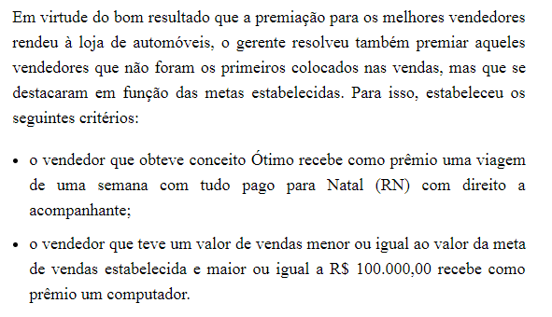
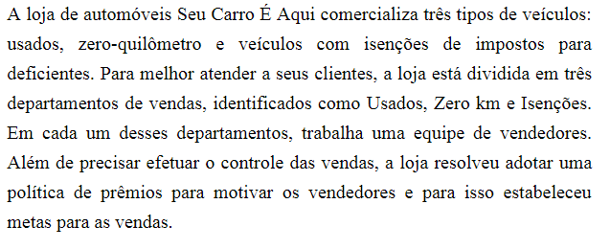
Valor do Prêmio | R$50,000.00 | Meta: | R$130,000.00
VENDEDOR | DEPARTAMENTO | VALOR DA VENDA (R$) | COLOCAÇÃO | VALOR DO PRÊMIO | CONCEITO | PRÊMIO EXTRA
Máximo Queiroz | USADOS | R$ 100,000.00
Maria Amélia Gouveia | ZERO KM | R$ 134,600.00
Fernando Augusto Martinez | ISENÇÕES | R$ 50,000.00
Solange Farias | ZERO KM | R$ 130,000.00
Luciana Meirelles | ZERO KM | R$ 90,870.00
Geraldo Maximiliano | USADOS | R$ 67,800.00
Stella Cruz e Souza | USADOS | R$ 45,000.00
Marineide Novais | USADOS | R$ 137,000.00
Gilda Soares | ISENÇÕES | R$ 23,000.00
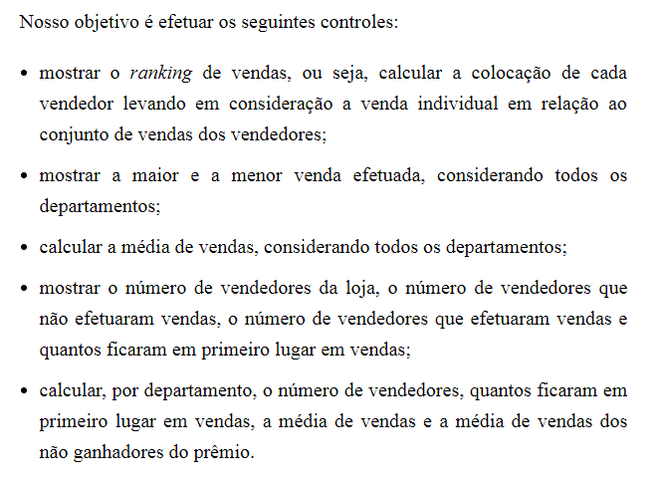
Hector Mangiolii | ZERO KM | R$ 149,000.00
Marli Vieira | ISENÇÕES | R$ 134,000.00
Homero Gamberin | USADOS | R$ 123,000.00
Miriam Hashimoto | ZERO KM | R$ 150,000.00
Luci Pereira | ISENÇÕES | R$ 150,000.00
Marcela Gianotti | ISENÇÕES
Arlete Farias | USADOS | R$ 120,000.00
Beatriz Domingues | ZERO KM | R$ 87,900.00
Camila Gonçalves | ZERO KM | R$ 123,000.00
Rogério Hanibal Junior | USADOS | R$ 76,900.00
Katia Domenica Lira | USADOS | R$ 143,000.00

MÁXIMO e MÍNIMO
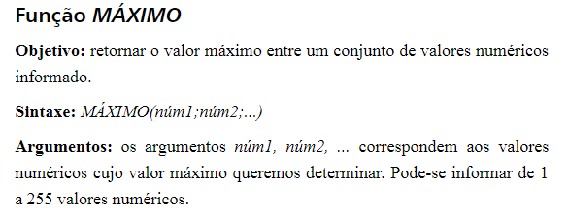

MÉDIA E ORDEM.EQ
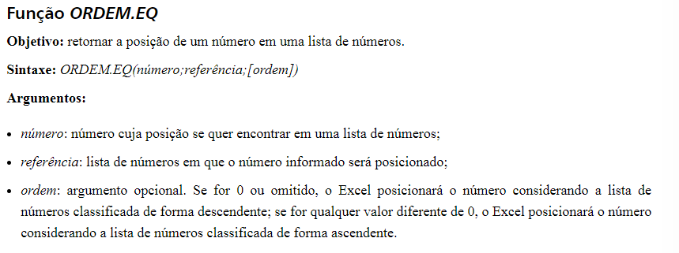

CONT.NÚM E CONT.SES
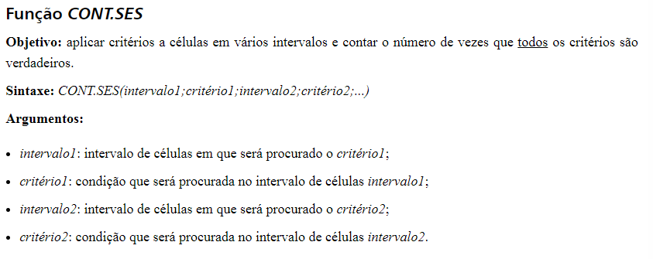

SE
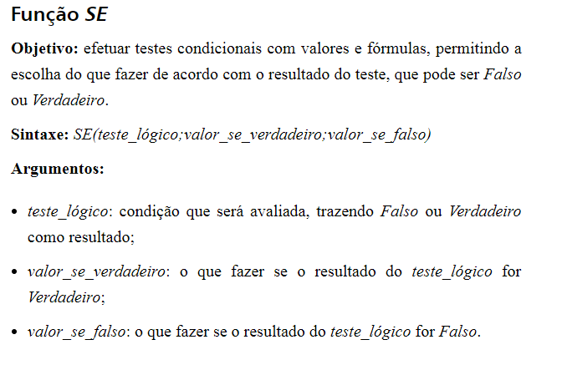

OU
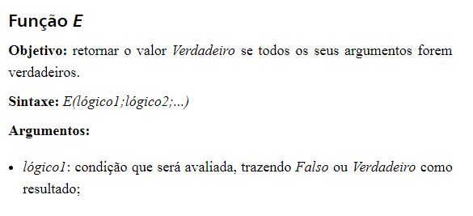
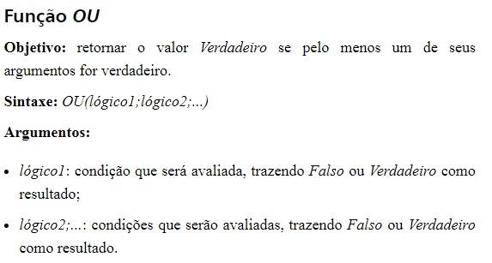

SEERRO
